FORMATO DE RESERVAS
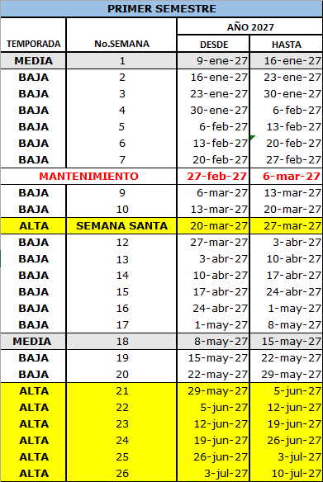
FORMATO UNICO PARA LA SOLICITUD DE RESERVAS
CLUB LOS ALMENDROS COVEÑAS PH.

**Marque con una X. El disfrute de sus semanas
 |  | Uso Familiar | Préstamo | Alquiler

Temporada Alta: Se deben indicar las 3 opciones de semanas altas, en el orden de preferencia, recuerden que el poner las 3 opciones, les dan los 3 puntos

Opción | #Semana | Fecha
1a
2a
3a

Temporada Media ( Equivale a dos semanas bajas)

 | #Semana | Fecha

Temporada Baja
 | #Semana | Fecha
1
2
3

Observaciones ó Casos especiales

Nombre Copropietario __________________________________ |  |  |  | Fecha de solicitud
CC ó Nit __________________________________________

